Sostenimiento 4x4
SOSTENIEMIENTO LABORES 4*4

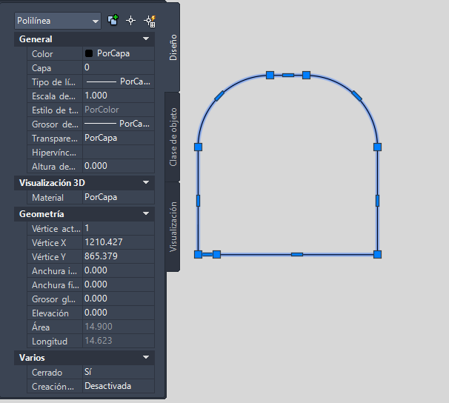
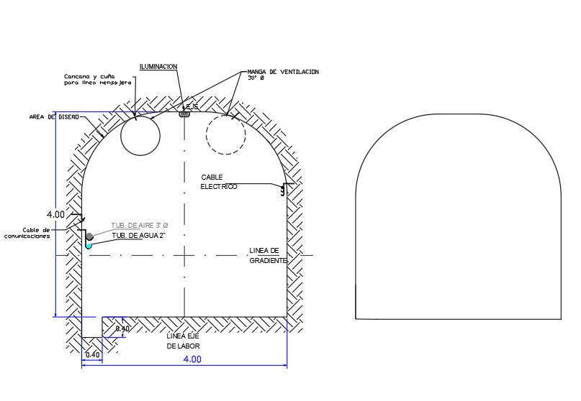
SECCION
 | ANCHO | 4
 | ALTO | 4
 | AREA | 14.9 | m2
 | PERIMETRO TOTAL | 14.6 | m
 | PERIMETRO BOBEDA | 5.8 | m
 | Longitud de Avance I,II,II | 3.8 | m
 | Longitud de Avance I,II,II

Sección Tipo | RMR | Q | B | ESR | De
ST-I | 65 | >10 | 4,0 | 2,1 | 1,9
ST-II | 50-65 | 2,0-10,0
ST-III | 35-50 | 0,4-2,0
ST-IV | 20-35 | 0,07-0,4
ST-V | <20 | <0,07

Sección Tipo | RMR | Q | Concreto lanzado fck 28Mpa e(cm) | Pernos | Cerchas | Otros | Longitud de avance (m) | Socrete primera capa m3 | Socrete segunda capa m3 | Pernos | Cerchas | Malla m2 | Micropilotes | Srocrte m3/m | Pernos Und/m | Malla m2/m | Micropilote Und/m

 |  |  |  | L=2,0m eT xeL (m)
ST-I | 65 | >10 | 5 (en bóveda) | Localizados | - | - | 4 | 1.16 | 0 | 3 | 0 | 0 | 0 | 0.29 | 0.67 | 0.00 | 0
ST-II | 50-65 | 2,0-10,0 | 5 (en bóveda) | Localizados | - | Malla de triple torsion- | 3 | 0.87 | 0 | 2 | 0 | 37.62 | 0 | 0.29 | 0.67 | 12.54 | 0
ST-III | 35-50 | 0,4-2,0 | 3+7 | 1,5 x 1,5 | - | - | 1.5 | 0.261 | 0.609 | 22 | 0 | 0 | 0 | 0.58 | 14.52 | 0.00 | 0
ST-IV | 20-35 | 0,07-0,4 | 3+12 | - | HEB 120 @1,5 | Paraguas con enfilajes o micropilotes de 88,9mm de diámetro, L=9,0m con traslape de 3,0m. Ocasional | 1.5 | 0.657 | 2.628 | 0 | 1 | 0 | 11 | 2.19 | 0.00 | 0.00 | 7.33
ST-V | <20 | <0,07 | 3+15 | - | W8”x6,5”x28 @1,0 | Paraguas con enfilajes o micropilotes de 88,9mm de diámetro, L=9,0m con traslape de 3,0m. | 1 | 0.438 | 2.19 | 0 | 1 | 0 | 11 | 2.628 | 0.00 | 0.00 | 11

Longitud de perimetro para pernos | 12.9
pernos por seccion 1.5*1.5 | 9
numeros de secciones para empernar | 3
Pernos totales por avance | 22

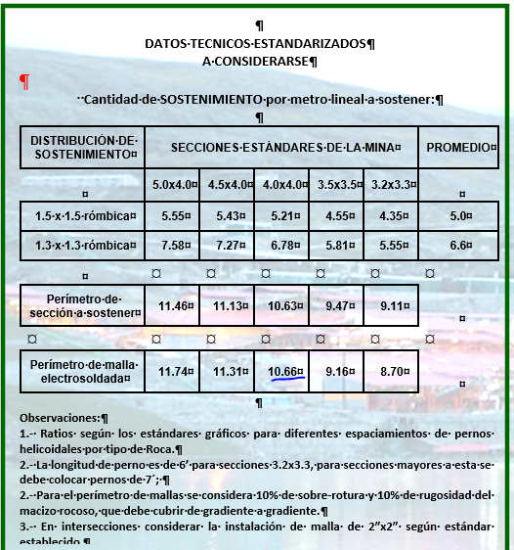
 |  |  |  |  |  |  |  | Malla
 |  |  |  |  |  |  |  | Perimetro | 10.66 | m
 |  |  |  |  |  |  |  | Traslape | 0.3

 |  |  |  |  |  |  |  | MALLA ELECTROSOLDADA 2" X 2"
 |  |  |  |  |  |  |  |  | Unid. | Cant.
 |  |  |  |  |  |  |  | Longitud de Malla Electrosoldada | m | 10.66
 |  |  |  |  |  |  |  | Ancho de la Malla Electrosoldada | m | 2.00
 |  |  |  |  |  |  |  | Area Cubierta por Malla | m2 | 21.32
 |  |  |  |  |  |  |  | Traslape | m | 0.30
 |  |  |  |  |  |  |  | Area Efectiva por Malla | m2 | 18.12
 |  |  |  |  |  |  |  | Longitud cubierta por malla | m | 1.70
 |  |  |  |  |  |  |  | Avance lineal | m | 3.00
 |  |  |  |  |  |  |  | Malla Electrosoldada | m2 | 37.62
 |  |  |  |  |  |  |  | Cantidad de rollos | Unid. | 2.00
 |  |  |  |  |  |  |  |  | m2/m | 12.541176471
 |  |  |  |  |  |  |  |  |  | 0.66666666667

ANALISIS DE AVANCE
Item | Rampa de Exploracion Nazareth
Reunion Cambio de Guardia [hr] | 1
Ingreso del Personal a Mina [hr] | 0.16
Gestion Operativa de Otras Areas [hr] | 1.5
Ratio Vs Tiempo por ciclo
Traslado - Alimentación - Traslado [hr] | 1.5
Salida Personal | 0.16
Horas por Turno [hr] | 12
Horas Efectivas [hr] | 7.68 |  |  |  |  |  | Tareas | BASE ( 14 pies)/ 3.5m Eefectivos | SI ( 16 pies)/ 4m efectivos | SI ( 18 pies)/4.5m efectivos
 | PROPUESTO (14 PIES) |  | 16_PIES |  | 18 PIES | 14 PIES
Tipo de Roca | SI | SII | SI | SII | SI | SII | Perforacion | 3.0 | 2.6 | 3.0
Sección [m x m] | 5.5x5.5 | 5.5x5.5 | 5.5x5.5 | 5.5x5.5 | 5.5x5.5 | 5.5x5.5 | Voladura | 1.4 | 1.2 | 1.3
Barra de Perforación [m] | 4.80 | 3.60 | 4.80 | 3.60 | 5.48 | 3.60 | Inspección + Iluminación+ Regadio | 0.5 | 0.5 | 0.5
Eficiencia de Perforación [%] | 83% | 83% | 83% | 83% | 83% | 83% | Carguio y Acarreo | 1.1 | 1.0 | 1.2
Avance Disparo [m] | 4.0 | 3.0 | 4.0 | 3.0 | 4.5 | 3.0 | Desate de Rocas + Mapeo Geomecanico de frente | 0.8 | 0.8 | 0.8
Cantidad Taladros con Carga (48mm o 51 mm) [#] | 56 | 56 | 56 | 56 | 56 | 56 | Levantamiento Topografico | 0.7 | 1.0 | 1.2
Rendimiento pond. perforación (2 brazos) [mb/min] | 1.55 | 1.80 | 1.80 | 1.80 | 1.80 | 1.80 | Sosteniemiento | 1.61 | 2.21 | 2.52
Rendimiento global carguio (prima+carga+taco+amarre) [min/disparo] | 1.20 | 1.00 | 1.00 | 1.00 | 1.10 | 1.00 | Instalacion de Servicios | #REF! | #REF! | #REF!
Capacidad Efectiva del Cucharon - Scoop [m3] | 5.40 | 5.40 | 5.40 | 5.40 | 5.40 | 5.40 | Otros tiempos / esperas | 0.5 | 0.5 | 0.5
Distancia media de material disparado ( carguio camión) [m] | 100 | 100 | 100 | 100 | 100 | 100 | Tiempo Ciclo Total [hr] | #REF! | #REF! | #REF!
Factor de Esponjamiento [%] | 50% | 50% | 30% | 30% | 30% | 30% | Disparos al mes | 38 | 47 | 51
Tiempo ciclo para 1 cucharon - scoop [min] | 2.1 | 2.1 | 2.3 | 2.3 | 2.3 | 2.3 | Ratio (m/mes) | 152 | 186 | 190
Volumen a proyectar (con perdidas) [m3] | 1.9 | 2.7 | 1.6 | 2.2 | 2.1 | 2.2 | Longitud ( Pies) | 14 | 16 | 18
Pernos por Disparo [#] | 3 | 10 | 4 | 21 | 5 | 21
Superficie con Traslape [m2] | - | -
SI (18 pies)
Perforar Frente + Drenaje en simultaneo | 3.0 | 2.0 | 2.6 | 2.0 | 3.0 | 2.0
Proceso Carguío y Voladura | 1.4 | 1.2 | 1.2 | 1.2 | 1.3 | 1.2
Ventilación | 0.7 | 0.7 | - | - | - | -
Inspección + Iluminación Frente + Regar carga con agua | 0.5 | 0.5 | 0.5 | 0.4 | 0.5 | 0.4
SI (14 pies)
Limpieza de Material disparado del frente | 1.1 | 0.8 | 1.0 | 0.8 | 1.2 | 0.8
Desate de Rocas + Mapeo Geomecanico de frente | 0.8 | 0.7 | 0.8 | 0.7 | 0.8 | 0.7
SI (16 pies)
Levantamiento Topografico | 0.7 | 0.7 | 1.0 | 0.5 | 1.2 | 0.5
Perforacion de Taladros para pernos de Roca | 0.1 | 0.3 | 0.1 | 0.6 | 0.1 | 0.6
Instalacion de pernos de roca | 0.6 | 1.1 | 0.7 | 1.6 | 0.8 | 1.6
Instalacion de Malla + Ajuste de Tuerca de Pernos | - | - | - | - | - | -
Shotcrete (1ra Capa) + Fragüe | 0.9 | 1.0 | 1.4 | 1.1 | 1.6 | 1.1
Instalacion de Cerchas | - | - | - | - | - | -
Shotcrete (2da Capa) + Fragüe | - | - | - | - | - | -
Instalacion de Servicios (Agua, Aire, Energia y Ventilacion) | #REF! | #REF! | #REF! | #REF! | #REF! | #REF!
Otros tiempos / esperas | 0.5 | 0.5 | 0.5 | 0.3 | 0.5 | 0.3
Tiempo Ciclo Total [hr] | #REF! | #REF! | #REF! | #REF! | #REF! | #REF!
Turnos por día [#] | 2 | 2 | 2 | 2 | 2 | 2
Disparos al mes [#] | 38 | 49 | 47 | 51 | 42 | 51
Avance Mensual [m/mes] | 152 | 147 | 186 | 152 | 190 | 152

Ratio Vs Tiempo por ciclo
 |  |  |  |  |  |  | Tareas | BASE ( 12 pies)/ 3.0 m Avance efectivo | SI ( 14 pies) / 3.0 m Avance efectivo | SI ( 16 pies) / 3.0 m Avance efectivo

 |  |  |  |  |  |  | Perforacion | 2.0 | 2.0 | 2.0
 |  |  |  |  |  |  | Voladura | 1.2 | 1.2 | 1.2
 |  |  |  |  |  |  | Inspección + Iluminación+ Regadio | 0.5 | 0.4 | 0.4
 |  |  |  |  |  |  | Carguio y Acarreo | 0.8 | 0.8 | 0.8
 |  |  |  |  |  |  | Desate de Rocas + Mapeo Geomecanico de frente | 0.7 | 0.7 | 0.7
 |  |  |  |  |  |  | Levantamiento Topografico | 0.7 | 0.5 | 0.5
 |  |  |  |  |  |  | Sosteniemiento | 2.38 | 3.27 | 3.27
 |  |  |  |  |  |  | Instalacion de Servicios | #REF! | #REF! | #REF!
 |  |  |  |  |  |  | Otros tiempos / esperas | 0.5 | 0.3 | 0.3
 |  |  |  |  |  |  | Tiempo Ciclo Total [hr] | #REF! | #REF! | #REF!
 |  |  |  |  |  |  | Disparos al mes | 49 | 51 | 51
 |  |  |  |  |  |  | Ratio (m/mes) | 147 | 152 | 152
 |  |  |  |  |  |  | Longitud ( Pies) | 12 | 16 | 18
 |  |  |  |  |  |  |  | 3.0 | 3.0 | 3.0

ANALISIS DE AVANCE (2)
Item | Rampa de Exploracion Nazareth
Reunion Cambio de Guardia [hr] | 1
Ingreso del Personal a Mina [hr] | 0.16
Gestion Operativa de Otras Areas [hr] | 1.5
Ratio Vs Tiempo por ciclo
Traslado - Alimentación - Traslado [hr] | 1.5
Salida Personal | 0.16
Horas por Turno [hr] | 12
Horas Efectivas [hr] | 7.68 |  |  |  |  |  | Tareas | BASE ( 14 pies) | SI ( 16 pies) | SI ( 18 pies)
 | PROPUESTO (14 PIES) |  | 16_PIES |  | 18 PIES | 14 PIES
Tipo de Roca | SI | SII | SI | SII | SI | SII | Perforacion | 3.0 | 2.6 | 3.0
Sección [m x m] | 5.5x5.5 | 5.5x5.5 | 5.5x5.5 | 5.5x5.5 | 5.5x5.5 | 5.5x5.5 | Voladura | 1.4 | 1.2 | 1.3
Barra de Perforación [m] | 4.80 | 3.60 | 4.80 | 3.60 | 5.48 | 3.60 | Inspección + Iluminación+ Regadio | 0.5 | 0.5 | 0.5
Eficiencia de Perforación [%] | 83% | 83% | 83% | 83% | 83% | 83% | Carguio y Acarreo | 1.1 | 1.0 | 1.2
Avance Disparo [m] | 4.0 | 3.0 | 4.0 | 3.0 | 4.5 | 3.0 | Desate de Rocas + Mapeo Geomecanico de frente | 0.8 | 0.8 | 0.8
Cantidad Taladros con Carga (48mm o 51 mm) [#] | 56 | 56 | 56 | 56 | 56 | 56 | Levantamiento Topografico | 0.7 | 1.0 | 1.2
Rendimiento pond. perforación (2 brazos) [mb/min] | 1.55 | 1.80 | 1.80 | 1.80 | 1.80 | 1.80 | Sosteniemiento | 1.61 | 2.21 | 2.52
Rendimiento global carguio (prima+carga+taco+amarre) [min/disparo] | 1.20 | 1.00 | 1.00 | 1.00 | 1.10 | 1.00 | Instalacion de Servicios | #REF! | #REF! | #REF!
Capacidad Efectiva del Cucharon - Scoop [m3] | 5.40 | 5.40 | 5.40 | 5.40 | 5.40 | 5.40 | Otros tiempos / esperas | 0.5 | 0.5 | 0.5
Distancia media de material disparado ( carguio camión) [m] | 100 | 100 | 100 | 100 | 100 | 100 | Tiempo Ciclo Total [hr] | #REF! | #REF! | #REF!
Factor de Esponjamiento [%] | 50% | 50% | 30% | 30% | 30% | 30% | Disparos al mes | 0 | 0 | 0
Tiempo ciclo para 1 cucharon - scoop [min] | 2.1 | 2.1 | 2.3 | 2.3 | 2.3 | 2.3 | Ratio (m/mes) | 0 | 0 | 0
Volumen a proyectar (con perdidas) [m3] | 1.9 | 2.7 | 1.6 | 2.2 | 2.1 | 2.2 | Longitud ( Pies) | 14 | 16 | 18
Pernos por Disparo [#] | 3 | 10 | 4 | 21 | 5 | 21
SI (14 pies)
Superficie con Traslape [m2] | - | -
SI (16 pies)
SI (18 pies)
Perforar Frente + Drenaje en simultaneo | 3.0 | 2.0 | 2.6 | 2.0 | 3.0 | 2.0
Proceso Carguío y Voladura | 1.4 | 1.2 | 1.2 | 1.2 | 1.3 | 1.2
Ventilación | 0.7 | 0.7 | - | - | - | -
Inspección + Iluminación Frente + Regar carga con agua | 0.5 | 0.5 | 0.5 | 0.4 | 0.5 | 0.4
Limpieza de Material disparado del frente | 1.1 | 0.8 | 1.0 | 0.8 | 1.2 | 0.8
Desate de Rocas + Mapeo Geomecanico de frente | 0.8 | 0.7 | 0.8 | 0.7 | 0.8 | 0.7
Levantamiento Topografico | 0.7 | 0.7 | 1.0 | 0.5 | 1.2 | 0.5
Perforacion de Taladros para pernos de Roca | 0.1 | 0.3 | 0.1 | 0.6 | 0.1 | 0.6
Instalacion de pernos de roca | 0.6 | 1.1 | 0.7 | 1.6 | 0.8 | 1.6
Instalacion de Malla + Ajuste de Tuerca de Pernos | - | - | - | - | - | -
Shotcrete (1ra Capa) + Fragüe | 0.9 | 1.0 | 1.4 | 1.1 | 1.6 | 1.1
Instalacion de Cerchas | - | - | - | - | - | -
Shotcrete (2da Capa) + Fragüe | - | - | - | - | - | -
Instalacion de Servicios (Agua, Aire, Energia y Ventilacion) | #REF! | #REF! | #REF! | #REF! | #REF! | #REF!
Otros tiempos / esperas | 0.5 | 0.5 | 0.5 | 0.3 | 0.5 | 0.3
Tiempo Ciclo Total [hr] | #REF! | #REF! | #REF! | #REF! | #REF! | #REF!
Turnos por día [#] | 2 | 2 | 2 | 2 | 2 | 2
Disparos al mes [#] | 0 | 0 | 0 | 0 | 0 | 0
Avance Mensual [m/mes] | 0 | 0 | 0 | 0 | 0 | 0

Ratio Vs Tiempo por ciclo
 |  |  |  |  |  |  | Tareas | BASE ( 12 pies) | SI ( 14 pies) | SI ( 16 pies)

 |  |  |  |  |  |  | Perforacion | 2.0 | 2.0 | 2.0
 |  |  |  |  |  |  | Voladura | 1.2 | 1.2 | 1.2
 |  |  |  |  |  |  | Inspección + Iluminación+ Regadio | 0.5 | 0.4 | 0.4
 |  |  |  |  |  |  | Carguio y Acarreo | 0.8 | 0.8 | 0.8
 |  |  |  |  |  |  | Desate de Rocas + Mapeo Geomecanico de frente | 0.7 | 0.7 | 0.7
 |  |  |  |  |  |  | Levantamiento Topografico | 0.7 | 0.5 | 0.5
 |  |  |  |  |  |  | Sosteniemiento | 2.38 | 3.27 | 3.27
 |  |  |  |  |  |  | Instalacion de Servicios | #REF! | #REF! | #REF!
 |  |  |  |  |  |  | Otros tiempos / esperas | 0.5 | 0.3 | 0.3
 |  |  |  |  |  |  | Tiempo Ciclo Total [hr] | #REF! | #REF! | #REF!
 |  |  |  |  |  |  | Disparos al mes | 0 | 0 | 0
 |  |  |  |  |  |  | Ratio (m/mes) | 0 | 0 | 0
 |  |  |  |  |  |  | Longitud ( Pies) | 12 | 16 | 18

